Hoja1

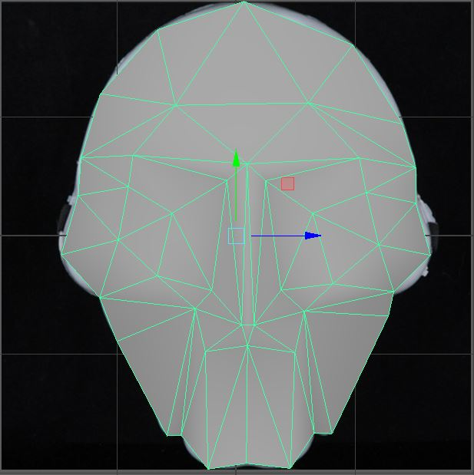
Vertices Frente1 |  |  | Vertices Frente1 |  |  | Mejilla Izq |  |  | Mejilla Der
1.8 | -1.7 | 0 | 1.47 | -2.83 | 0 | 2.12 | -4.28 | 1.2 | 6.71 | -4.36 | 1.2
2.82 | -0.56 | 0 | 1.8 | -1.7 | 0 | 1.43 | -3.49 | 0 | 7.36 | -3.63 | 0
3.15 | -1.91 | 1 | 2.38 | -2.79 | 1.1 | 2.29 | -3.35 | 0.8 | 6.5 | -3.44 | 0.8
4.35 | -0.08 | 0 | 3.15 | -1.91 | 1 | 3.08 | -3.79 | 0.6 | 5.56 | -3.82 | 0.6
5.49 | -1.87 | 0 | 4.38 | -2.94 | 1.25 | 2.82 | -4.92 | 0.65 | 5.91 | -5.04 | 0.65
6.3 | -0.87 | 0 | 5.49 | -1.87 | 1 | 1.8 | -5.3 | 0 | 6.98 | -5.18 | 0
7.14 | -2.23 | 0 | 6.35 | -2.84 | 1.1 | 1.12 | -4.55 | 0 | 7.62 | -4.54 | 0
 |  |  | 7.14 | -2.23 | 0 | 1.43 | -3.49 | 0 | 7.36 | -3.63 | 0
 |  |  | 7.37 | -3.01 | 0

Cien Izq |  |  | Cien Der |  |  | Pomulo Izq |  |  | Pomulo Der
1.43 | -3.49 | 0 | 7.36 | -3.63 | 0 | 2.1 | -6.06 | 0 | 6.77 | -5.86 | 0
1.47 | -2.83 | 0 | 7.37 | -3.01 | 0 | 1.8 | -5.3 | 0 | 6.98 | -5.18 | 0
2.29 | -3.35 | 0.8 | 6.5 | -3.44 | 0.8 | 3.48 | -5.51 | 1.35 | 5.39 | -5.53 | 1.35
2.38 | 2.79 | 1.1 | 6.35 | -2.84 | 1.1 | 2.82 | -4.92 | 0.65 | 5.91 | -5.04 | 0.65
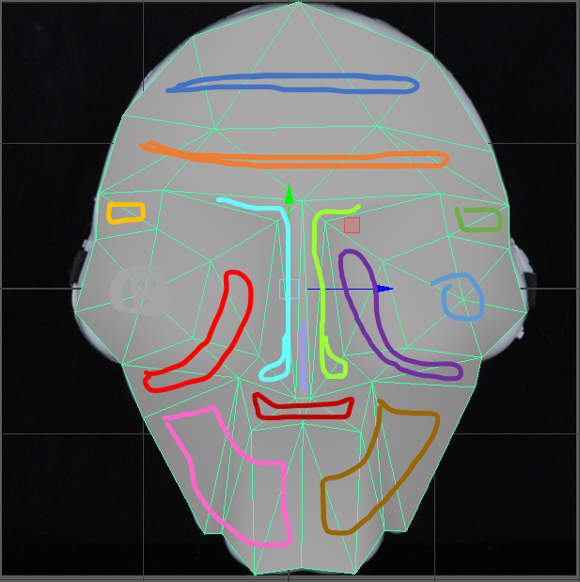
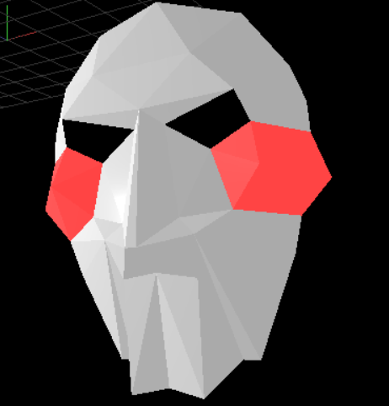
 |  |  |  |  |  | 3.77 | -5.19 | 1.1 | 2 | -5.17 | 1.1
 |  |  |  |  |  | 3.08 | -3.79 | 0.6 | 5.56 | -3.82 | 0.6
 |  |  |  |  |  | 4.03 | 3.23 | 0.84 | 4.72 | -3.23 | 0.84

Mejilla y Menton Izq |  |  | Mejilla y Menton Der |  |  | Nariz Izq |  |  | Nariz Der
2.1 | -6.06 | 0 | 6.77 | -5.86 | 0 | 3.48 | -5.51 | 1.35 | 5.39 | -5.53 | 1.35
2.98 | -7.74 | 0 | 5.89 | -7.71 | 0 | 3.77 | -5.19 | 1.1 | 5 | -5.17 | 1.1
3.48 | -5.51 | 1.35 | 5.93 | -5.53 | 1.35 | 4.29 | -5.77 | 2 | 4.52 | -5.77 | 2
3.23 | -7.74 | 0 | 5.56 | -7.7 | 0 | 4.03 | -3.23 | 0.84 | 4.72 | -3.23 | 0.84
3.67 | -6.25 | 1 | 5.23 | -6.28 | 1 | 4.38 | -2.94 | 1.25 | 4.38 | -2.94 | 1.25
3.71 | -8.33 | 1 | 5.16 | -8.33 | 1 | 2.38 | -2.79 | 1.1 | 6.35 | -2.84 | 1.1
4.39 | -6.15 | 1 | 4.39 | -6.15 | 1
4.4 | -8.19 | 0.8 | 4.4 | -8.19 | 0.8

Nariz Central |  |  | Boca
4.29 | -5.77 | 2 | 3.48 | -5.51 | 1.35
4.38 | -2.94 | 1.25 | 3.67 | 6.25 | 1
4.52 | -5.77 | 2 | 4.29 | -5.77 | 1
 |  |  | 4.39 | -6.15 | 1
 |  |  | 4.52 | -5.77 | 2
 |  |  | 5.23 | -6.28 | 1
 |  |  | 5.39 | -5.53 | 1.35

